Rękawica_NT_5palcowa_ochr_powle
 |  |  |  |  | baza-nw.ciop.pl
Kalkulator naddatków wymiarowych wynikających stosowania środków ochrony rąk
Zagrożenia termiczne – niska temperatura
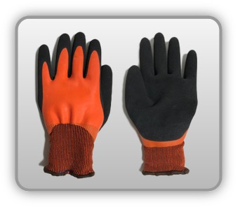 | Rękawica cechach ochronnych pięciopalcowa powlekana (dzianina)


Kalkulator naddatków wymiarowych rękawicy cechach ochronnych pięciopalcowej powlekanej (dzianina)
Typ NW | miara antropo­metryczna y1, x1, o1, y2, x2, o2 [cm] | wymiar całkowity Y1, X1, O1, Y2, X2, O2 [cm] |  | wymiar naddatku [cm] |  | przyrost względny [%]
 |  | min | max | min | max | min | max
NW długości ręki Y1 | 16.5 | 17.0 | 17.4 | 0.5 | 0.9 | 3.0 | 5.5
NW szerokości ręki X1 | 6.8 | 8.9 | 9.6 | 2.1 | 2.8 | 30.9 | 41.2
NW obwodu ręki O1 | 19.0 | 27.0 | 27.7 | 8.0 | 8.7 | 42.1 | 45.8
NW długości palców /palec nr 2 wskazujący Y2 | 6.0 | 6.5 | 6.8 | 0.5 | 0.8 | 8.3 | 13.3
NW szerokości palców /palec nr 2 wskazujący X2 | 1.5 | 2.0 | 2.2 | 0.5 | 0.7 | 33.3 | 46.7
NW obwodu palców /palec nr 2 wskazujący O2 | 5.0 | 7.8 | 8.3 | 2.8 | 3.3 | 56.0 | 66.0

Opracowano na podstawie wyników V etapu programu wieloletniego „Poprawa bezpieczeństwa i warunków pracy”, finansowanego w zakresie badań naukowych i prac rozwojowych ze środków Narodowego Centrum Badań i Rozwoju. Projekt I.PB.10: Opracowanie danych do nowego atlasu miar człowieka, związanych ze stosowaniem środków ochrony indywidualnej z uwzględnieniem wybranych parametrów widzenia. Koordynator programu: Centralny Instytut Ochrony Pracy – Państwowy Instytut Badawczy.

